Compito
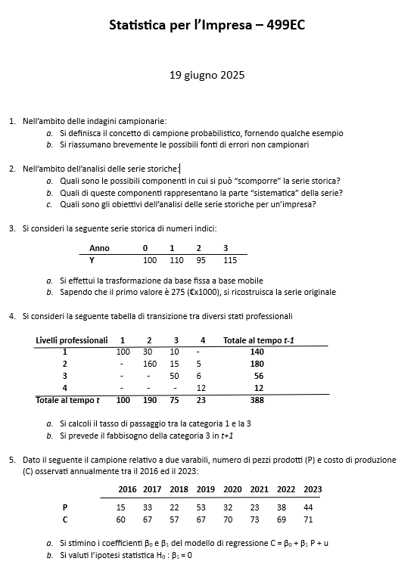

Quesito 2
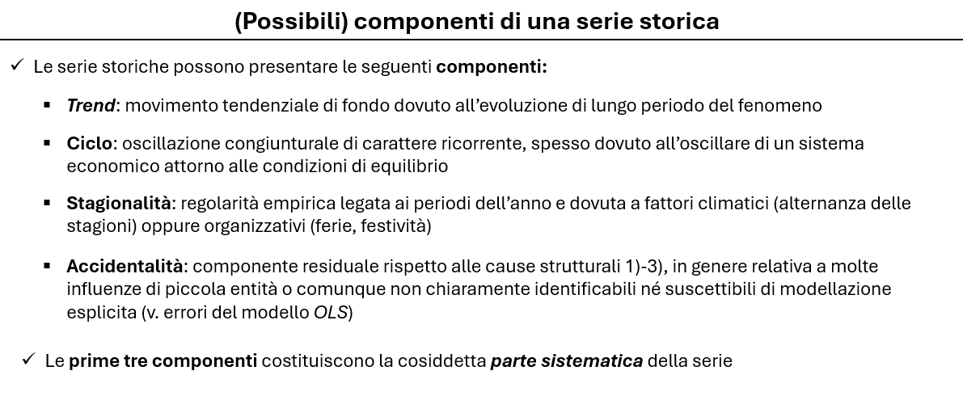

Quesito 4
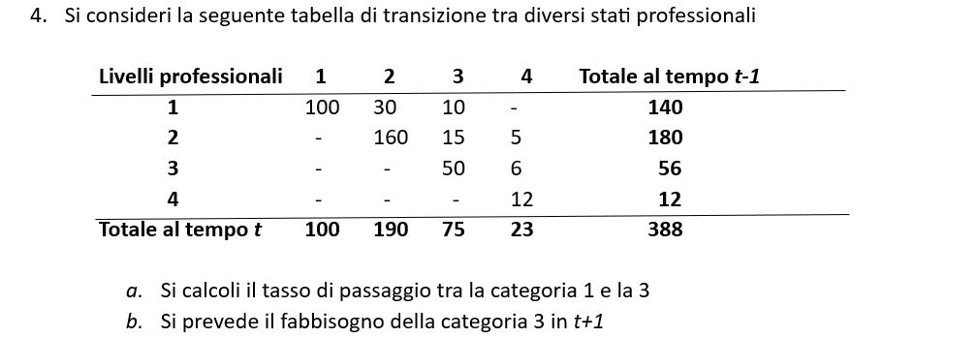

Livelli professionali | 1 | 2 | 3 | 4 | Totale t-1
1 | 100 | 30 | 10 | 0 | 140
2 | 0 | 160 | 15 | 5 | 180
3 | 0 | 0 | 50 | 6 | 56
4 | 0 | 0 | 0 | 12 | 12
Totale t | 100 | 190 | 75 | 23 | 388

a) Commento: calcolo il tasso di transizione dallo stato 1 allo stato 3

p13 | 0.071428571429

b) Commento: mi servono i tassi di transizione alla categoria 3, dallo stato 1, 2 e i tassi di permanenza nella 3. Poi calcolo il fabbisogno a t+1, ipotizzando non ci siano entrate o uscite
Prendo il numero di quelli che stavano in 1 al tempo t e calcolo quanti andranno in 3 e quelli stavano in 2 e che andranno in 3 sulla base del tasso di transizione al tempo t
Poi prendo quelle che erano in 3 al tempo t e che rimarranno in 3 sulla base del tasso di permanenza al tempo t

Livelli professionali | 1 | 2 | 3 | 4 | Totale t-1
1 |  |  | 0.071428571429
2 |  |  | 0.083333333333
3 |  |  | 0.89285714286
4 |  |  | 0
Totale t |  |  | 0.19329896907

Livelli professionali | 1 | 2 | 3 | 4 | Totale t
1 | 0 | 0 | 7.1428571429 | 0 | 100
2 | 0 | 0 | 15.833333333 | 0 | 190
3 | 0 | 0 | 66.964285714 | 0 | 75
4 | 0 | 0 | 0 | 0 | 23
Totale t+1 | 0 | 0 | 89.94047619 | 0 | 388

La risposta è | 89.94047619

Quesito 5
 |  |  |  |  |  |  |  |  |  | OUTPUT RIEPILOGO

 |  |  |  |  |  |  |  |  |  | Statistica della regressione
 |  |  |  |  |  |  |  |  |  | R multiplo | 0.46848560445
 |  |  |  |  |  |  |  |  |  | R al quadrato | 0.21947876158
 |  |  |  |  |  |  |  |  |  | R al quadrato corretto | 0.089391888505
 |  |  |  |  |  |  |  |  |  | Errore standard | 5.2700614228
 |  |  |  |  |  |  |  |  |  | Osservazioni | 8

 |  |  |  |  |  |  |  |  |  | ANALISI VARIANZA
t | Y | X | X*Y | X^2 |  |  |  |  |  |  | gdl | SQ | MQ | F | Significatività F
1 | 60 | 15 | 900 | 225 |  |  |  |  |  | Regressione | 1 | 46.858715596 | 46.858715596 | 1.6871707067 | 0.24165502235
2 | 67 | 33 | 2,211 | 1,089 |  |  |  |  |  | Residuo | 6 | 166.6412844 | 27.773547401
3 | 57 | 22 | 1,254 | 484 |  |  |  |  |  | Totale | 7 | 213.5
4 | 67 | 53 | 3,551 | 2,809
5 | 70 | 32 | 2,240 | 1,024 |  |  |  |  |  |  | Coefficienti | Errore standard | Stat t | Valore di significatività | Inferiore 95% | Superiore 95% | Inferiore 95,0% | Superiore 95,0%
6 | 73 | 23 | 1,679 | 529 |  |  |  |  |  | Intercetta | 60.01146789 | 5.5122844692 | 10.886859745 | 3.5608626823E-05 | 46.523393695 | 73.499542084 | 46.523393695 | 73.499542084
7 | 69 | 38 | 2,622 | 1,444 |  |  |  |  |  | Variabile X 1 | 0.20733944954 | 0.15962555784 | 1.2989113545 | 0.24165502235 | -0.18325021969 | 0.59792911877 | -0.18325021969 | 0.59792911877
8 | 71 | 44 | 3,124 | 1,936
Somma |  |  | 17,581 | 9,540

a)

E(y) | 66.8 |  | La retta di regressione è:
E(x) | 32.5
 |  |  | y = | 60.0 | + | 0.20733944954 | x
Beta 1 | 0.20733944954
Beta 0 | 60.01146789

b)

 | Y | Y' | U | U^2
1 | 60 | 63 | -3.1 | 9.7
2 | 67 | 67 | 0.1 | 0.0
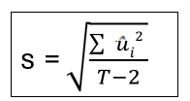
3 | 57 | 65 | -7.6 | 57.3
4 | 67 | 71 | -4.0 | 16.0
5 | 70 | 67 | 3.4 | 11.2
6 | 73 | 65 | 8.2 | 67.6
7 | 69 | 68 | 1.1 | 1.2
8 | 71 | 69 | 1.9 | 3.5
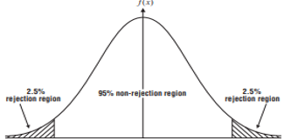
Somma |  |  |  | 166.6
 |  |  |  |  |  |  |  |  | 1.2989113545
s= | 5.2700614228
ES(Beta1)= | 0.15962555784

T-test | 1.2989113545
alfa = | 0.05
T-crit + | 2.44691 |  |  |  |  | -2.4469118511 |  | 2.44691
T-crit - | -2.4469118511

Dal momento che il valore del test finisce dentro la regione di accettazione, non rifiuto l'ipotesi che Beta1 sia uguale a zero. Vuol dire che la variabile x non influisce in maniera significativa sulla y

Variabile X 1 Tracciato dei residui
15
33
22
53
32
23
38
44

